44 事業所数(卸売業，小売業)（人口千人当たり）
44 事業所数(卸売業，小売業)（人口千人当たり）

 | 時点 2021(R3)年6月1日（２～５年毎）
 | 単位 事業所 |  |  |  |  |  |  | 偏差値 |  | 23.3
順位 |  | 都道府県名 |  | 数 値 |  | 順位 | 都道府県名 |  | 数 値

 |  | 0 | 全 国 |  | 9.8 | 24 | 0 | 福 島 |  | 11.0
1 |  | 0 | 高 知 |  | 12.8 | 24 | 0 | 山 口 |  | 11.0
2 |  | 0 | 福 井 |  | 12.5 | 26 | 0 | 宮 城 |  | 10.9
2 |  | 0 | 和歌山 |  | 12.5 | 26 | 0 | 熊 本 |  | 10.9
4 |  | 0 | 島 根 |  | 12.4 | 28 | 0 | 広 島 |  | 10.8
5 |  | 0 | 石 川 |  | 12.2 | 29 | 0 | 静 岡 |  | 10.7
6 |  | 0 | 山 形 |  | 12.1 | 30 | 0 | 福 岡 |  | 10.6
6 |  | 0 | 香 川 |  | 12.1 | 31 | 0 | 岡 山 |  | 10.4
8 |  | 0 | 秋 田 |  | 12.0 | 32 | 0 | 栃 木 |  | 10.2
8 |  | 0 | 富 山 |  | 12.0 | 32 | 0 | 群 馬 |  | 10.2
8 |  | 0 | 鹿児島 |  | 12.0 | 32 | 0 | 京 都 |  | 10.2
11 |  | 0 | 長 崎 |  | 11.9 | 32 | 0 | 大 阪 |  | 10.2
12 |  | 0 | 徳 島 |  | 11.8 | 36 | 0 | 東 京 |  | 10.1
13 |  | 0 | 新 潟 |  | 11.7 | 37 | 0 | 北海道 |  | 9.9
14 |  | 0 | 佐 賀 |  | 11.6 | 37 | 0 | 三 重 |  | 9.9
14 |  | 0 | 宮 崎 |  | 11.6 | 37 | 0 | 沖 縄 |  | 9.9
16 |  | 0 | 青 森 |  | 11.5 | 40 | 0 | 愛 知 |  | 9.4
16 |  | 0 | 愛 媛 |  | 11.5 | 41 | 0 | 茨 城 |  | 9.3
18 |  | 0 | 岩 手 |  | 11.4 | 42 | 0 | 兵 庫 |  | 8.8
18 |  | 0 | 山 梨 |  | 11.4 | 43 | 0 | 滋 賀 |  | 8.5
20 |  | 0 | 大 分 |  | 11.3 | 44 | 0 | 奈 良 |  | 8.3
21 |  | 0 | 長 野 |  | 11.2 | 45 | 0 | 埼 玉 |  | 7.0
22 |  | 0 | 岐 阜 |  | 11.1 | 46 | ◎ | 千 葉 |  | 6.8
22 |  | 0 | 鳥 取 |  | 11.1 | 47 | 0 | 神奈川 |  | 6.6

事業所数（卸売業，小売業） （人口千人当たり）
北海道 | 9.9
青 森 | 11.5
岩 手 | 11.4
宮 城 | 10.9
秋 田 | 12
山 形 | 12.1
福 島 | 11
茨 城 | 9.3
栃 木 | 10.2
群 馬 | 10.2
埼 玉 | 7
千 葉 | 6.8
東 京 | 10.1
神奈川 | 6.6
新 潟 | 11.7
富 山 | 12
石 川 | 12.2
福 井 | 12.5
山 梨 | 11.4
長 野 | 11.2
岐 阜 | 11.1
静 岡 | 10.7
愛 知 | 9.4
三 重 | 9.9
滋 賀 | 8.5
京 都 | 10.2
大 阪 | 10.2
兵 庫 | 8.8
奈 良 | 8.3
和歌山 | 12.5
鳥 取 | 11.1
島 根 | 12.4
岡 山 | 10.4
広 島 | 10.8
山 口 | 11
徳 島 | 11.8
香 川 | 12.1
愛 媛 | 11.5
高 知 | 12.8
福 岡 | 10.6
佐 賀 | 11.6
長 崎 | 11.9
熊 本 | 10.9
大 分 | 11.3
宮 崎 | 11.6
鹿児島 | 12
沖 縄 | 9.9

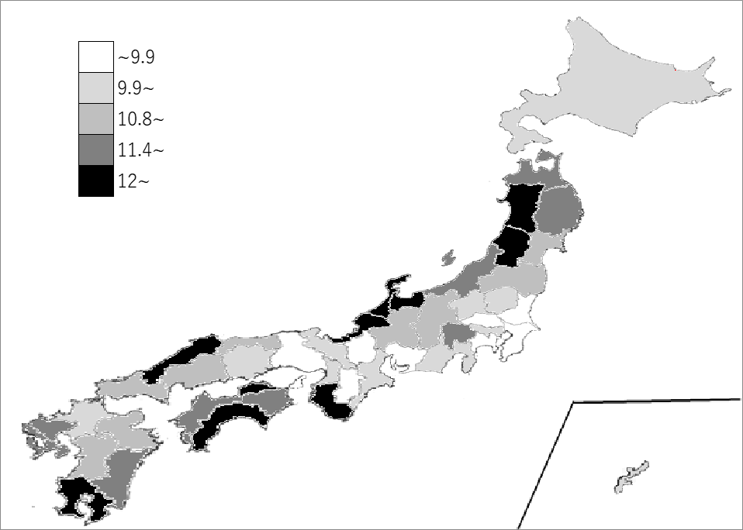
千葉県の推移
平成21年 | 8.6 | 46
平成24年 | 7.8 | 46
平成26年 | 7.8 | 46
平成28年 | 7.5 | 46
令和3年 | 6.8 | 46

《備 考》 ・資料出所 総務省統計局「経済センサス-活動調査」 ・算出方法 事業所数(卸売業，小売業)÷人口 ・参 考 千葉県の事業所数は、42,852事業所で9位。全国は、1,228,920事業所です。 注）千葉県の推移グラフは、平成24年、平成28年及び令和3年は経済センサス-活動調査、 平成21年及び平成26年は経済センサス-基礎調査の数値です。

